상품제안서
헬프맨 팬텀스노우터치펜(볼펜+터치펜+라이트) | 상품코드: S03393

 |  |  |  |  |  |  | 02-713-8555 | www.synergygift.co.kr
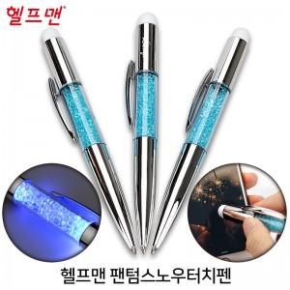

【상세/제작정보】 | 기본 OPP포장 포함

【인쇄/포장옵션】 | 실크 / 포장지포장

【공급단가】 | 수량 | 200~ | 500~ | 1,000~ | 3,000~ | 5,000~
*VAT별도 | 단가 | 2,970원 | 2,860원 | 2,750원 | 2,640원 | 2,570원

【상품 URL】 | https://www.synergygift.co.kr:443/src/goods_detail.php?gdno=19127

